상품제안서
월드맵 패딩 똑딱이 핸디백담요 | 상품코드: S37957

 |  |  |  |  |  |  | 02-713-8555 | www.synergygift.co.kr
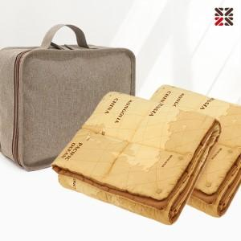

【상세/제작정보】 | <p><span style="font-size: 14pt;">※ 핸디백에 실크인쇄 가능 / 담요 인쇄불가</span>&nbsp;</p>

【인쇄/포장옵션】 | 실크 / 포장불가능

【공급단가】 | 수량 | 50~ | 100~ | 500~ | 1,000~ | 2,000~
*VAT별도 | 단가 | 16,000원 | 15,500원 | 14,900원 | 14,600원 | 14,300원

【상품 URL】 | https://www.synergygift.co.kr:443/src/goods_detail.php?gdno=37957

